Лист1
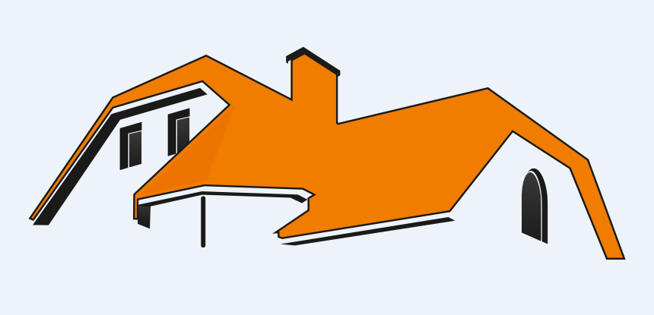 | Мы занимаемся кровельными и фасадными системами с 2007 года. Наша компания выполняет полный комплекс кровельных и фасадных работ любой сложности на загородных домах, жилых зданиях города, новостройках и реконструируемом фонде. | Телефон |  | Наши преимущества
 |  | +7 (812) 64-207-64
 |  | EMAIL |  | Профессиональные консультации и расчет необходимого количества материалов
 |  | info@krovlya-stroy.com
 |  | Адрес |  | Качественный сервис и индивидуальный подход
 |  | г. Санкт-Петербург, ул. Киришская, д. 2, лит. А, офис 204, метро Гражданский пр.
 |  |  |  | Гибкая система скидок

ООО ''КРОВЛЯ СТРОЙ'' |  |  |  | Широкий ассортимент продукции

 |  |  |  | Наличие собственного строительного отдела

Основные услуги |  | Цена, руб. | Ед. | «Доставка по звонку»
Монтаж металлочерепицы |  | от 250 | м2
Монтаж мягкой кровли |  | от 300 | м2
Монтаж профнастила |  | от 250 | м2
Монтаж композитной черепицы |  | от 350 | м2
Монтаж цементно-песчаной черепицы |  | от 400 | м2
Замена старого шифера на металлочерепицу |  | от 250 | м2
Установка стропильной системы |  | от 350 | м2
Монтаж сайдинга (по технологии) – от 200 руб/м2 |  | от 200 | м2
Монтаж фасадных панелей от 300 руб/м2 |  | от 300 | м2
Монтаж цокольных панелей – от 350 руб/м2 |  | от 350 | м2
Дополнительные услуги
Монтаж ветро-гидрозащитной пленки |  | 70 | м2
Монтаж пароизоляционной пленки |  | 70 | м2
Монтаж ендовы для металлочерепицы, профлиста |  | 350 | м.п.
Монтаж ендового ковра для мягкой черепицы |  | 350 | м.п.
Монтаж контр обрешетки |  | 80 | м2
Монтаж шаговой обрешетки |  | 100 | м2
Монтаж шаговой обрешетки под цементно-песчаную черепицу |  | 200 | м3
Монтаж конька/хребта для металлочерепицы, профлиста |  | 200 | м.п.
Монтаж конька/хребта для мягкой черепицы |  | 350 | м.п.
Монтаж конька/хребта для цементно-песчаной черепицы |  | 500 | м.п.
Монтаж крупно-щитовой сплошной обрешетки (OSB-3) |  | 160 | м2
Монтаж металлических отливов и планок |  | 150 | м.п.
Монтаж подкладочного ковра |  | 80 | м2
Монтаж стартовой полосы |  | 120 | м.п.
Монтаж торцевых и карнизных планок |  | 150 | м.п.
Монтаж утеплителя в стропильную систему в 2 слоя |  | 120 | м2
Монтаж шаговой обрешетки под металлочерепицу |  | 100 | м2
Монтаж/демонтаж строительных лесов |  | 1500 | сторона
Антисептирование древесины |  | 1500 | м3
Монтаж водосточной системы |  | 350 | м.п.
Гидроизоляция трубы |  | от 2000 | шт.
Демонтаж старого кровельного покрытия |  | от 50 | м2
Демонтаж старого утеплителя/ гидроизоляции – 60 руб/м2 |  | от 60 | м2
Комплекс мероприятий по недопущению залива жилых помещений |  | 3000 | шт.
Отделка окон и дверей |  | 1500 | шт.
Подшивка кровельных и карнизных свесов |  | 350 | м.п.
Монтаж ветровой доски (J-фаски) |  | 250 | м.п
Установка вентиляционной/канализационной трубы |  | 1500 | шт.
Установка точечного аэратора |  | 1000 | шт.
Установка конькового аэратора |  | 350 | шт.
Установка мансардного окна |  | 5000 | шт.
Монтаж утеплителя
Минеральная вата |  | 350 | м2
Пенополистирол, экструдированный полистирол |  | 300 | м2
Грунтование минерало-ватного утеплителя |  | 50 | м2
Формирование откосов |  | 400 | м.п.
Создание армирующего слоя |  | 400 | м2
Грунтование армирующего слоя (полимерная, наполненная кварцевым песком грунтовка) |  | 60 | м2
Нанесение декоративной штукатурки
Колерованная в массе структура "шуба" |  | 380 | м2
Колерованная в массе выцарапанная структура "короед" |  | 400 | м2
Под покраску структура "шуба" |  | 350 | м2
Под покраску выцарапанная структура "короед" |  | 380 | м2
Окрашивание декоративной штукатурки (в два слоя) |  | 180 | м2
Нанесение фасадной штукатурки
Нанесение обрызга (штукатурный грунтовочный слой) |  | 100 | м2
Установка штукатурных маячков |  | 50 | м.п.
Нанесение выравнивающего штукатурного слоя |  | 400 | м2
Формирование откосов |  | 400 | м.п.
Создание тонкого, эластичного армирующего слоя на штукатурке |  | 350

